Ayuda

Ayuda ALTA BUDOTAIJUTSU

1º - Rellena esta hoja de excel correctamente, en la pestaña ALTA BUDOTAIJUTSU 2º - El responsable del club debe ingresar el dinero en el siguiente número de cuenta: ES57 2100 6438 1213 0015 6160 . Indicando en CONCEPTO: Licencias Club "ejemplo" 3º - Envía esta hoja rellenada junto con el justificante de pago a la dirección: administracion@fakm.org

Este excel es una ayuda completa a la carga masiva de federados en FAKM
Esta formado por dos pestañas: esta inicial de ayuda y la pestaña 'ALTA BUDOTAIJUTSU'

Formato pestaña 'ALTA BUDOTAIJUTSU'

Columna | Obligatorio | Contenido
MODALIDAD | Si | Modalidad, admite KB ó KICKBOXING, MT ó MUAYTHAI, SF ó SELF DEFENCE, CC ó CLOSE COMBAT, KIBUKAN, BT ó BUDOTAIJUTSU. Una o varias separadas por coma.
 |  | Si se indica un carácter # al inicio significa que toda esa línea no sea procesada.
TIPO | Si | Tipo federado: AMATEUR (A), PROFESIONAL (P) ó INCLUSIVO (I)
NOMBRE | Si | Nombre del federado
APELLIDOS | Si | Apellidos del federado
FECHANAC | Si | Fecha de nacimiento del federado en formato dd/mm/aaaa, donde aaaa corresponde al año (4 dígitos), mm corresponde al mes (2 dígitos) y dd corresponde al dia (2 dígitos)
DNI | Si | Código de identificación fiscal (DNI/NIF/NIE/PASAPORTE) del federado del cual el sistema validará la coherencia (letra final en el caso del DNI/NIF)
TIPODNI | SI | Tipo de identificación del documento indicado anterior, valores posibles DNI, NIE, PASAPORTE. Si se deja a blanco asume DNI.
SEXO | Si | Sexo federado. Posibles valores M (masculino) ó F (femenino)
DIRECCION | No | Dirección/domicilio postal del federado (calle, número, piso, etc, según corresponda)
CODPOSTAL | No | Según codificación estándar de Correos de cinco dígitos (con cero a la izquierda si corresponde)
POBLACION | Si | Nombre de la población del domicilio postal del federado
PROVINCIA | No | Provincia del domicilio
MOVIL | No | Móvil del federado
TELEFONO | NO | Telefono fijo federado
EMAIL | Si | Email del Federado. Si es Adulto no puede estar repetido, pero si es Infantil si (ha de tener el de su tutor).
NACIONALIDAD | No | Se asume ESPAÑOLA
CLUB | Si | Informar código del club o nombre del club.
TUTOR1 | Si | Obligatorio si es Infantil, es un campo similar a DNI (del TUTOR1)
TIPODNI1 | Si | Obligatorio si es Infantil. Indica el tipo de documento de TUTOR1, valores posibles: DNI, NIE, PASAPORTE.
NOMBRE1 | Si | Obligatorio si es Infantil. Indica nombre completo del TUTOR1.
TUTOR2 | No | Opcional, sólo si es Infantil. Campo similar a DNI (del TUTOR2).
TIPODNI2 | No | Opcional, sólo si es Infantil. Tipo de documento de TUTOR2, valores posibles: DNI, NIE, PASAPORTE.
NOMBRE2 | No | Opcional, sólo si es Infantil. Nombre completo de TUTOR2.

Pasos a realizar:

1 - En pestaña 'carga', complete los federados a cargar con sus datos según el formato anterior.

2- Una vez completado y revisado, en la pestaña 'carga', sálvelo en formato csv. Pulsar Archivo, Guardar como y dejarlo en formato csv

Si Excel aportar mensaje como el siguiente dar Aceptar

3 - Desde el aplicativo, en Gestión licencias, Federados, botón superior 'Carga masiva federados via CSV'
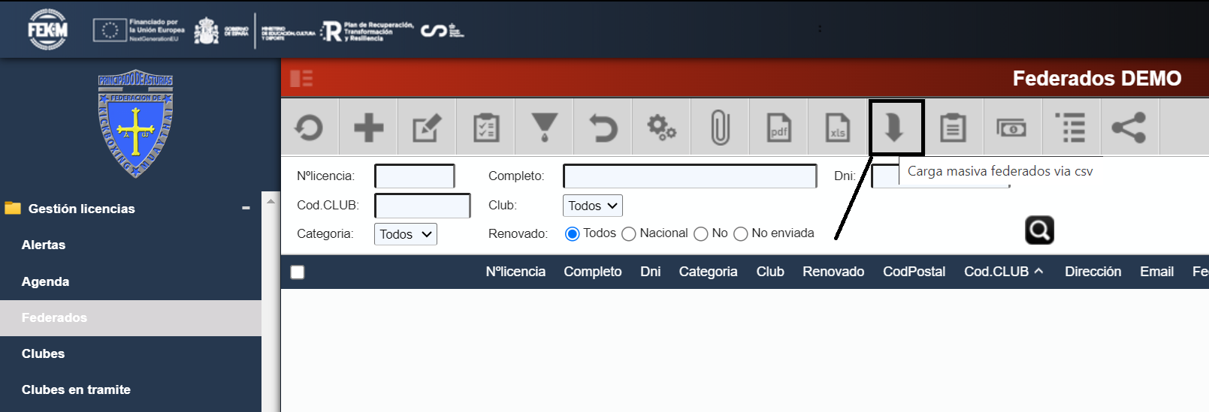

4- Seleccionar el fichero csv guardado en el punto 2 y pulsar Aceptar
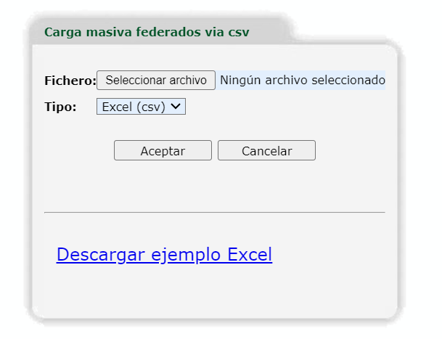
 |  | ok

 |  | Tras Aceptar nos aporta
 |  | mensaje resultado

 |  | Con error/es

5 - Si la carga ha sido correcta, podemos seguir cargando, volviendo al punto 2 y aportar más datos.

6- Si se han producido errores, hemos de corregirlos. Primero iremos a ver dichos errores (Gestión licencias/Federados, botón superior 'Log carga masivo') y despues los modificados/subsanamos en pestaña 'carga'.

Sobre el log de carga, nos situamos en la última carga (pulsar titulo #idcarga para dejarlo ordenado descendente). Nos aparecera un icono a la izquierda sólo si hay error. Lo pulsamos y veremos sus errores.

En la línea 2 de pestaña 'carga' hemos indicado una modalidad MUAYTHAI que ya tiene el federado.
En la línea 3 se indica un CLUB - DEMO99 que no existe. Podemos crearlo o poner el correcto

Se corrige y se sigue con el punto 2, salvarlo de nuevo y cargalo.

Otro ejemplo con errores:

 |  | Resumen de posibles errores

 |  | Modalidad MM incorrecta
 |  | Tarifa no existe para modalidad fekm MM
 |  | Tarifa no existe para modalidad territorial MM
 |  | Informar al menos una modalidad
 |  | Falta TIPO, obligatorio
 |  | TIPO, esperado AMATEUR, PROFESIONAL, INCLUSIVO, ARBITRO, ENTRENADOR (A, P,I ,A ,E )
 |  | TIPODNI incorrecto, puede ser DNI/NIE/PASAPORTE
 |  | DNI incorrecto
 |  | NIE incorrecto
 |  | PASAPORTE incorrecto
 |  | Modalidad para federado ya existe. Ej. DNI: mmmm (nombre apellidos) nº licencia: nnn ya tiene licencia MM para club CCC
 |  | Falta APELLIDOS, obligatorio
 |  | Falta FECHANAC, obligatorio
 |  | FECHANAC formato esperado AAAA/MM/DD ó DD/MM/AAAA
 |  | Falta MOVIL, obligatorio
 |  | MOVIL a de tener 9 dígitos, obligatorio
 |  | MOVIL a de tener sólo número
 |  | Falta CLUB, obligatorio
 |  | No existe club: MMMM
 |  | Falta SEXO, obligatorio
 |  | SEXO, esperado M ó F (masculino o femenino)
 |  | Falta EMAIL, obligatorio
 |  | EMAIL ya existe, solo se puede repetir si es INFANTIL
 |  | EMAIL ya existe en csv, no se puede repetir para ADULTO
 |  | Formato EMAIL incorrecto
 |  | Al ser INFANTIL TUTOR1 es obligatorio
 |  | TIPOTUTOR1 incorrecto, puede ser DNI/NIE/PASAPORTE
 |  | DNI/NIE/PASAPORTE TUTOR1 incorrecto
 |  | NOMBRE1 del TUTOR1 es obligatorio
 |  | TIPOTUTOR2 incorrecto, puede ser DNI/NIE/PASAPORTE
 |  | DNI/NIE/PASAPORTE TUTOR2 incorrecto
 |  | NOMBRE2 del TUTOR2 es obligatorio

